Global Eff Intel 2015 data
Main source
https://buyclean.org/media/2019/01/CA-Cement-benchmarking-report-Final-1.pdf
Ali Hasanbeigi & Cecilia Springer

In this sub-sector, we depart from the default approach,
taking data inputs the Scoping Plan Plus 60% RPS scenario of the 2017 Scoping Plan analysis.
The reason being that in this case, we have a more detailed, sector-specific study from
Hasanbeigi & Cecilia Springer.

Emission data

California is the second-largest cement producing state in the United States after Texas.
California’s nine cement plants together produced about 10 million metric tonnes (Mt) of
cement and emitted 7.9 Mt of CO2 pollution in 2015.

"California’s cement industry used around 34.28 petajoules (PJ) of heat from fuel combustion
and 1,340 gigawatt hours (GWh) of electricity in 2015."

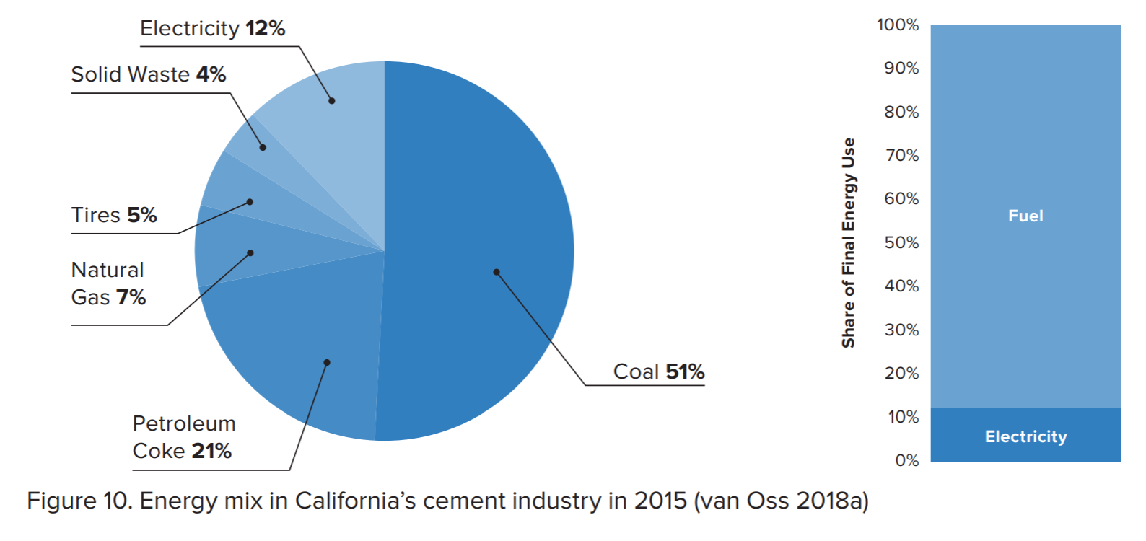

 | % combustion
coal | 51 | 0.92045454545
petcoke | 21
nat gas | 7 | 0.079545454545
solid waste | 4
tires | 5
sum % | 88

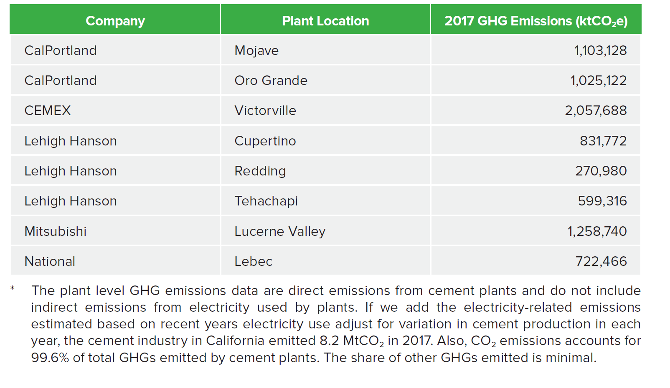
the cement industry in California emitted 8.2 MtCO2 in 2017.

